パーティ作成画面
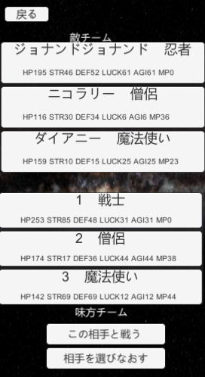
大項目 | 中項目 | 小項目 | 入力 | 出力 | 初回テスト実施日 | 結果 | テスト合格日 | エビデンス番号
パーティ作成画面 | ボタン | 戻るボタン | 戻るボタン押下 | キャラ作成画面に遷移 | 2021-08-02 | OK | 2021-08-02 | 1，2
 | 画面表示 | キャラ表示 | 画面開始 | スクロールリストにDBのキャラデータが表示される | 2021-08-02 | OK | 2021-08-02 | 3，4、5，6，7，8
 | ボタン | 開始ボタン | 開始ボタン押下 | バトル開始画面遷移 | 2021-08-02 | OK | 2021-08-02 | 9，10
 | チェックボックス |  |  |  | 2021-08-02 | OK | 2021-08-02

エビデンス
1
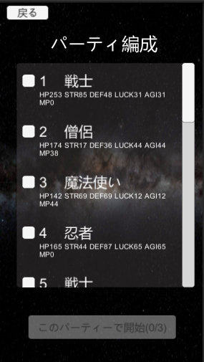

2
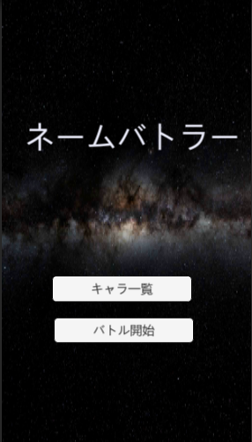

3
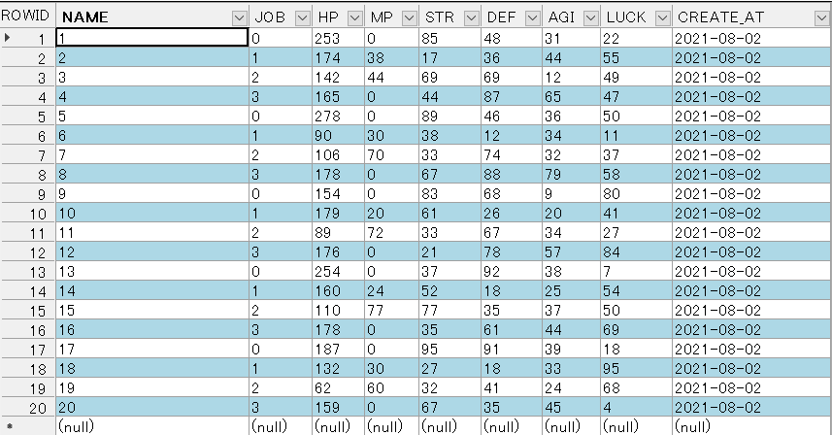

4
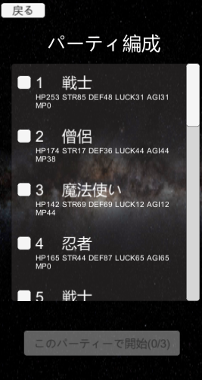

5
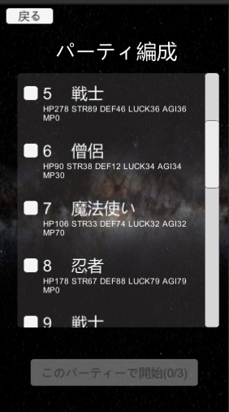

6
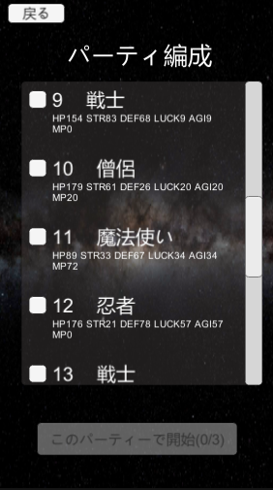

7
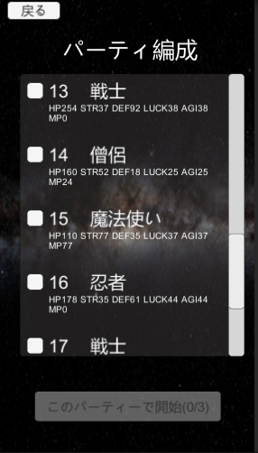

8
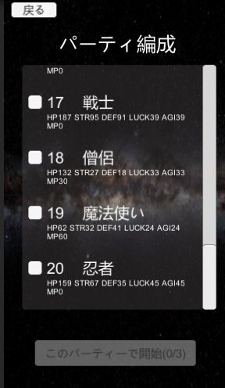

9
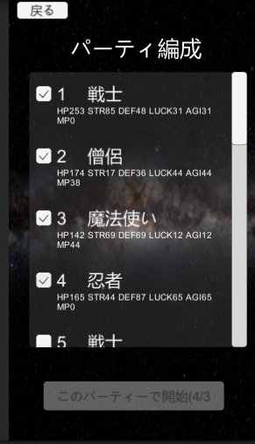

10

チェックボックス
画面 | 項目 | 機能
パーティ作成画面 | チェックボックス | パーティメンバーを選択し開始ボタンを操作する

確認項目 | 開始ボタンのテキスト
 | 開始ボタンのアクティブ状態

実行テスト1 | チェックボックスを1つチェック | このパーティで開始(1/3)
 |  | 非アクティブ

実行テスト2 | チェックボックスを2つチェック | このパーティで開始(2/3)
 |  | 非アクティブ

実行テスト3 | チェックボックスを3つチェック | このパーティで開始(3/3)
 |  | アクティブ

実行テスト4 | チェックボックスを4つチェック | このパーティで開始(4/3)
 |  | 非アクティブ

 |  | エビデンス
テスト結果 | テスト1 | 1
 | テスト2 | 2
 | テスト3 | 3
 | テスト4 | 4

エビデンス
1
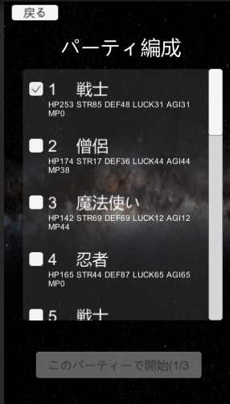

2
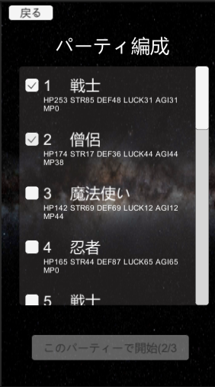

3
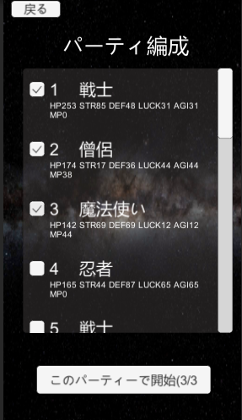

4

